首页
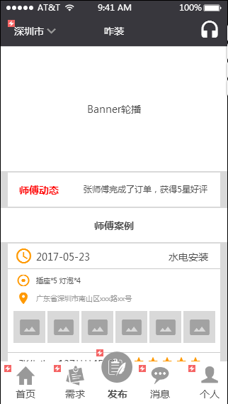
项目 | 要求 | 描述 | 体现形式
地区选择 | 记录点击 | 每天记录点击切换的次数 | 记录每个地址、请求次数、使用次数
 | 软件打开获取 | 获取当前用户的位置
客服电话 | 记录点击 | 记录按钮点击次数
 | 记录实际拨打 | 记录实际有确认拨打的次数
Banner轮播 | 记录每个Banner的点击次数 |  | 后台报表
 | 记录每个Banner的分享次数 |  | 后台报表
师傅案例 | 记录每个师傅案例的点击次数

首页 | 记录点击、页面停留时间、跳转率 | 注意个人页面有2个状态 | 页面事件报表
需求
发布
消息
个人
页面事件 | 可点击事件统计、页面停留时间、着陆页 |  | 页面事件报表

选择城市
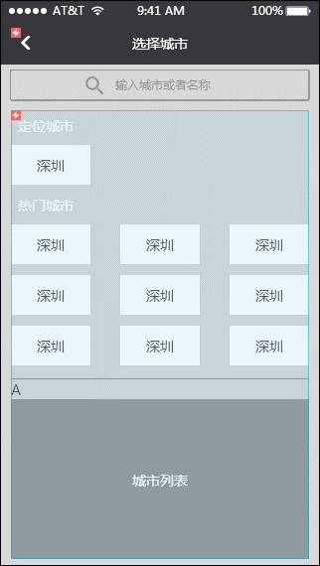
项目 | 要求 | 描述 | 体现形式
搜索 | 记录所有搜索的内容 | 相同的内容归类 | 以后台表单形式展示

所有列出来的城市 | 记录点击次数 |  | 页面事件报表
页面事件 | 可点击事件统计、页面停留时间、着陆页 |  | 页面事件报表

需求列表
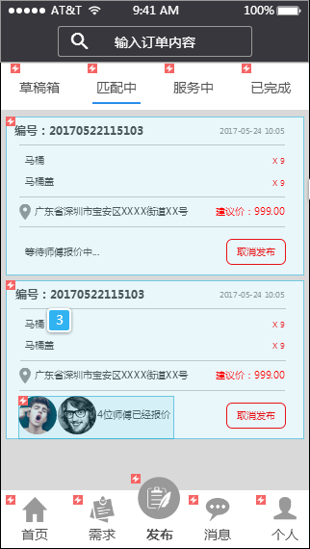
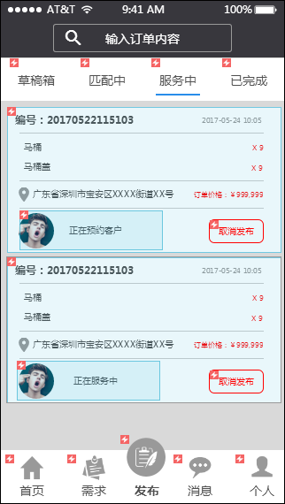
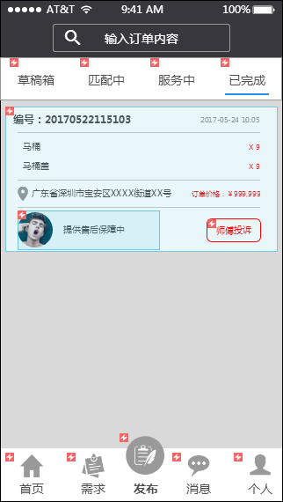
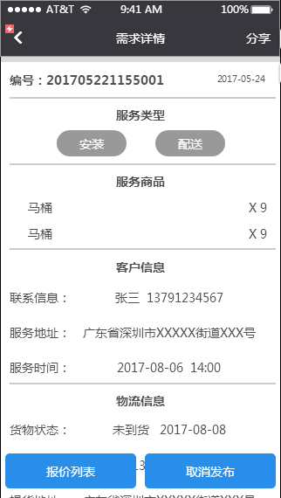
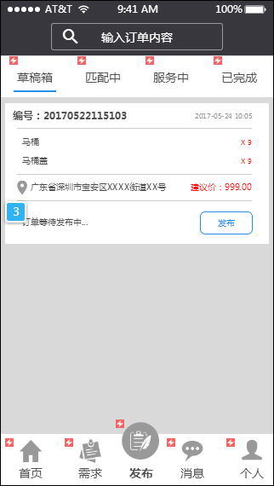
项目 | 要求 | 描述 | 体现形式
搜索 | 记录所有搜索的内容 | 相同的内容归类 | 以后台表单形式展示
4个状态按钮 | 记录切换次数、页面停留平均时间
发布 | 点击次数 |  | 页面事件报表
页面事件 | 可点击事件统计、页面停留时间、着陆页 |  | 页面事件报表

需求详情
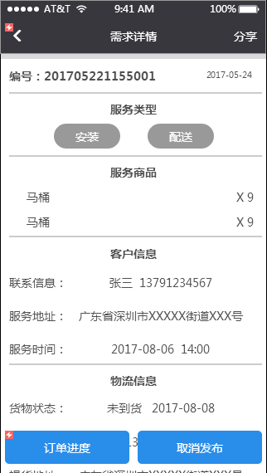
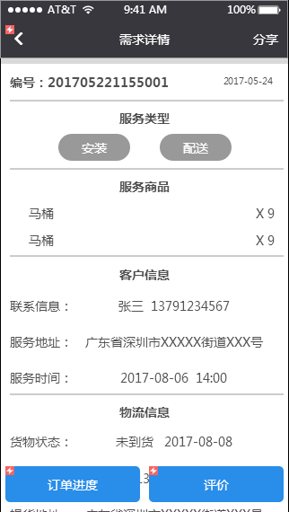
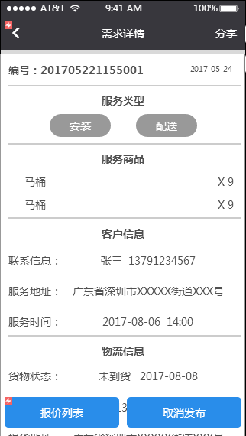
项目 | 要求 | 描述 | 体现形式
页面停留时间 | 页面停留时间 |  | 页面事件报表
报价列表 | 记录在不页面时的点击次数
取消发布
订单进去
评价
分享 | 分享有2个状态下，匹配中订单、已完成订单 |  | 记录分享次数、分享链接的点击次数
页面事件 | 可点击事件统计、页面停留时间、着陆页 |  | 页面事件报表

报价与聊天
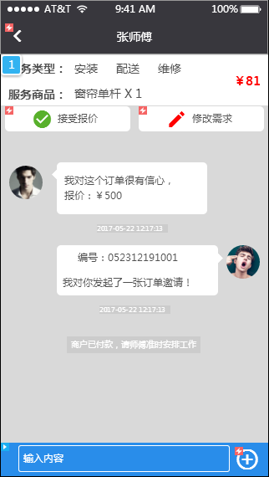
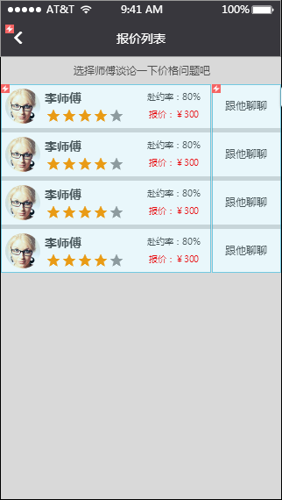
项目 | 要求 | 描述 | 体现形式
报价师傅 | 记录报价师傅的信息与报价 | 挂靠在订单内，最终选择师傅标记 | 后台报表
跟他聊聊 | 记录点击、记录聊天记录 |  | 后台报表
接受报价 | 记录点击 |  | 页面事件报表
修改需求 | 记录点击 |  | 页面事件报表
页面事件 | 可点击事件统计、页面停留时间、着陆页 |  | 页面事件报表

支付确认
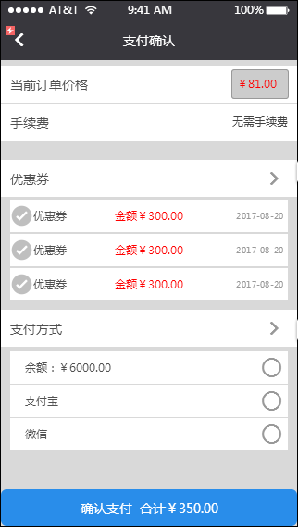
项目 | 要求 | 描述 | 体现形式
当前订单价格 | 记录价格修改记录与最终价格 |  | 后台订单报表价格改动记录
手续费 | 记录每单手续费 | 当有变动时 | 后台订单报表价手续费
支付方式 | 记录每个订单的支付方式 |  | 后台订单报表支付方式
确认支付 | 记录确认支付按钮点击次数 | 可以对比实际支付
返回 | 记录点击次数 |  | 页面事件报表
页面事件 | 可点击事件统计、页面停留时间、着陆页 |  | 页面事件报表

订单进度
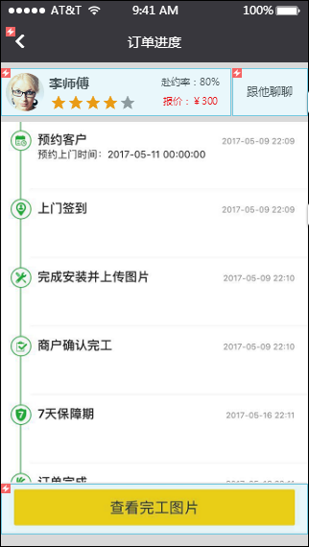
项目 | 要求 | 描述 | 体现形式
页面事件 | 可点击事件统计、页面停留时间、着陆页 |  | 页面事件报表

评价与完工图片
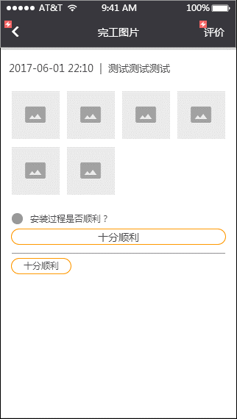
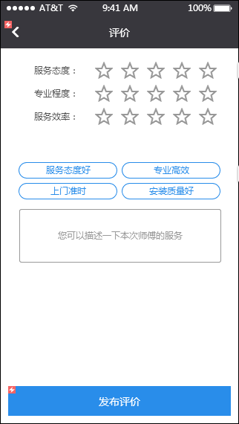
项目 | 要求 | 描述 | 体现形式
页面事件 | 可点击事件统计、页面停留时间、着陆页 |  | 页面事件报表
评价 | 记录3个维度的评价选择 |  | 后台评价展示、综合评价
评价标签 | 记录标签选择次数

通知消息
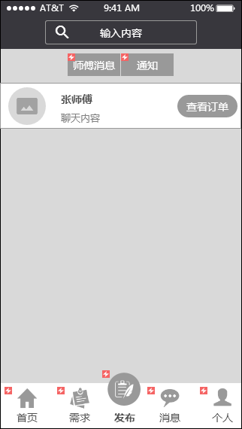

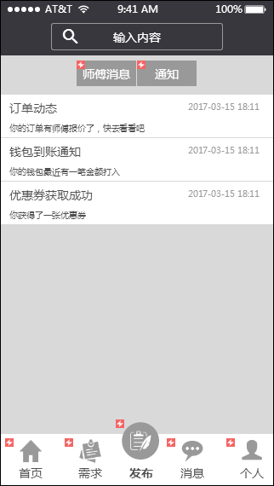
项目 | 要求 | 描述 | 体现形式
页面事件 | 可点击事件统计、页面停留时间、着陆页 |  | 页面事件报表

个人中心
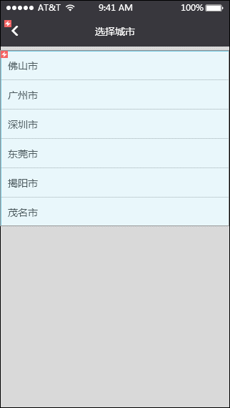
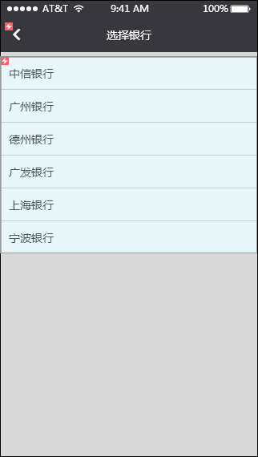
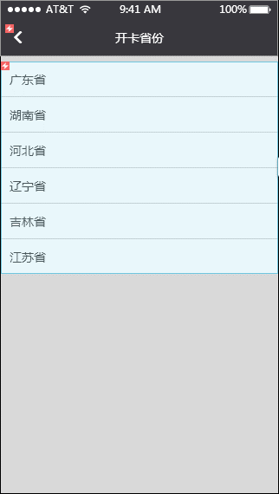
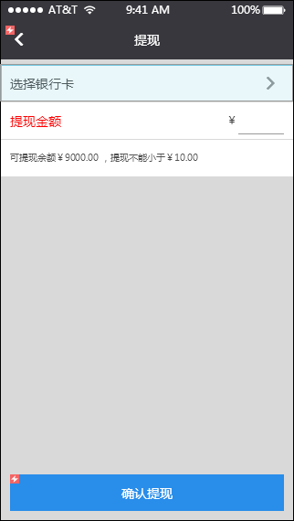
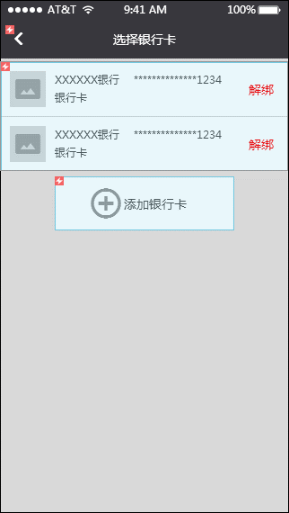
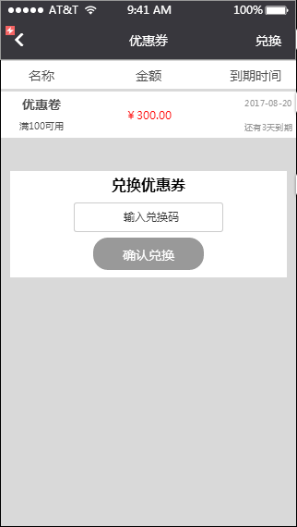
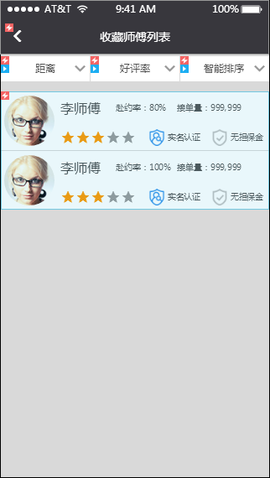
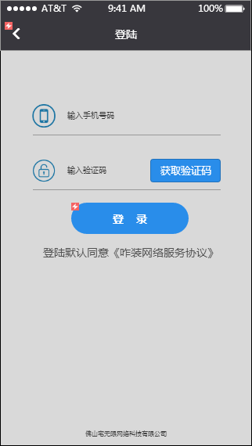
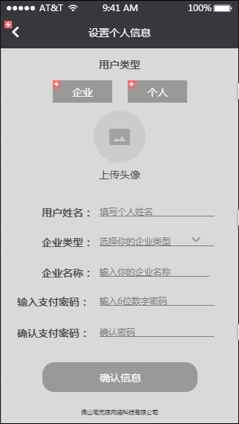
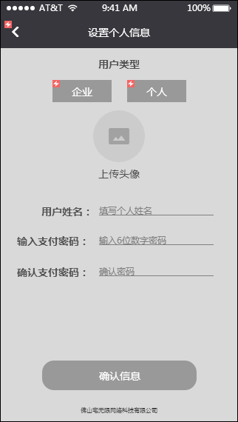
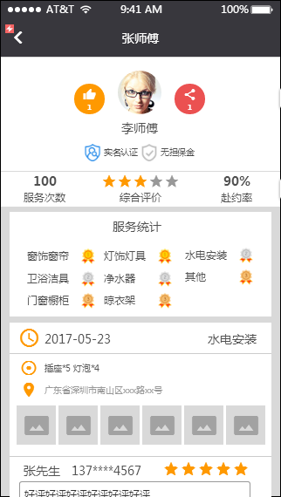
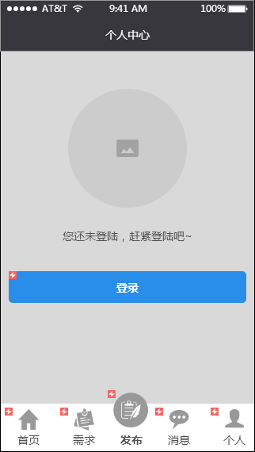
项目 | 要求 | 描述 | 体现形式
页面事件 | 可点击事件统计、页面停留时间、着陆页 |  | 页面事件报表

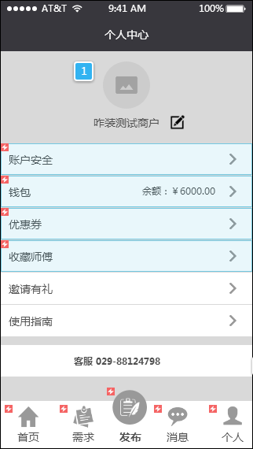
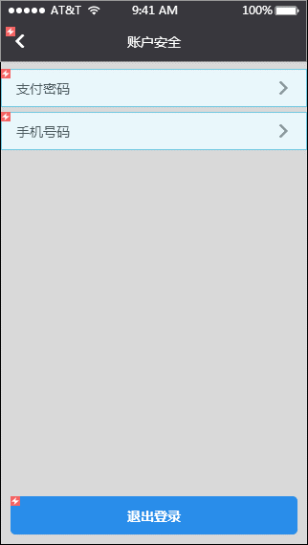
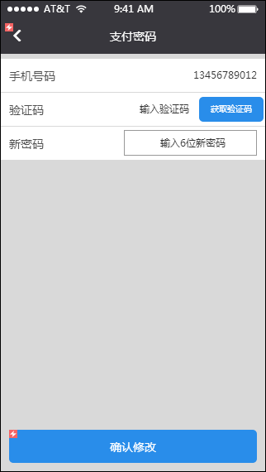
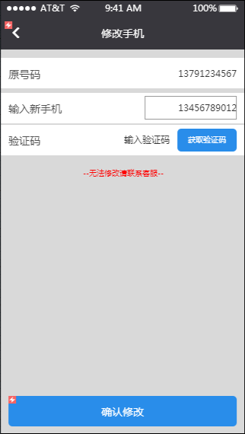
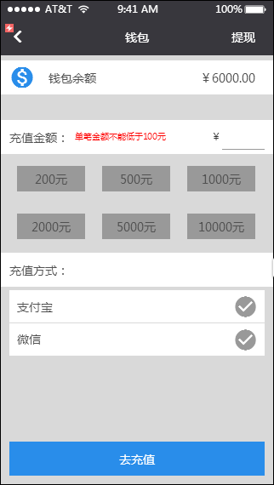
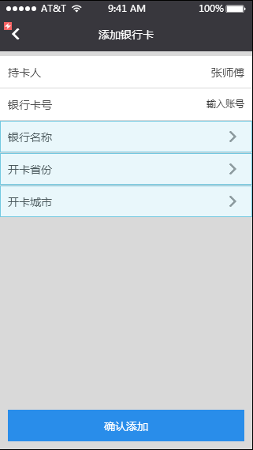

 |  |  |  | 1

发布需求
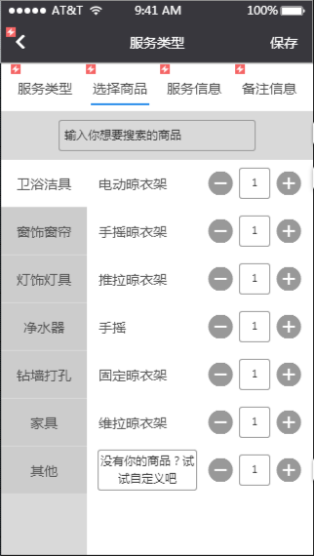
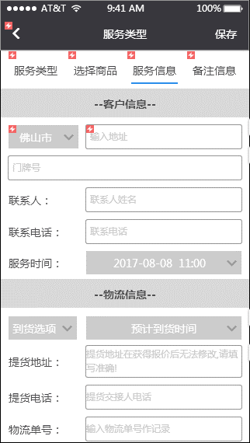
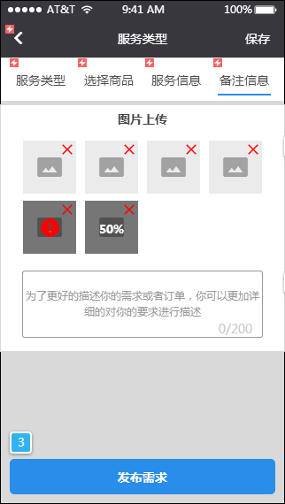
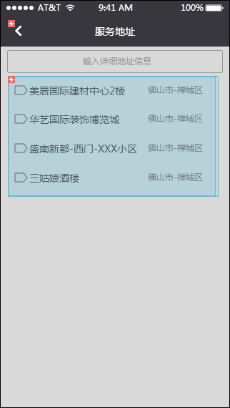
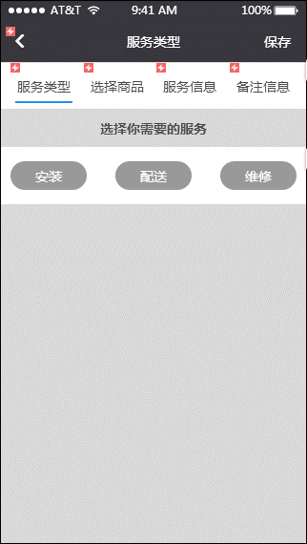
项目 | 要求 | 描述 | 体现形式
页面事件 | 可点击事件统计、页面停留时间、着陆页 |  | 页面事件报表
安装、配送、维修 | 3个按钮的点击次数 |  | 记录在每一张订单内，额外报表总计
统计选择商品的搜索 | 记录搜索信息 |  | 后台表单
商品选择 | 统计选择的商品与数量 |  | 订单统计
客户信息 |  |  | 订单统计
物流信息 |  |  | 订单统计
图片与备注 |  |  | 订单统计
服务地址搜索 | 搜索记录、选择记录 |  | 记录在每一张订单内，额外报表总计

